番号1～2 エビデンス
テスト用データ登録(番号1～2)
 | お知らせデータ登録
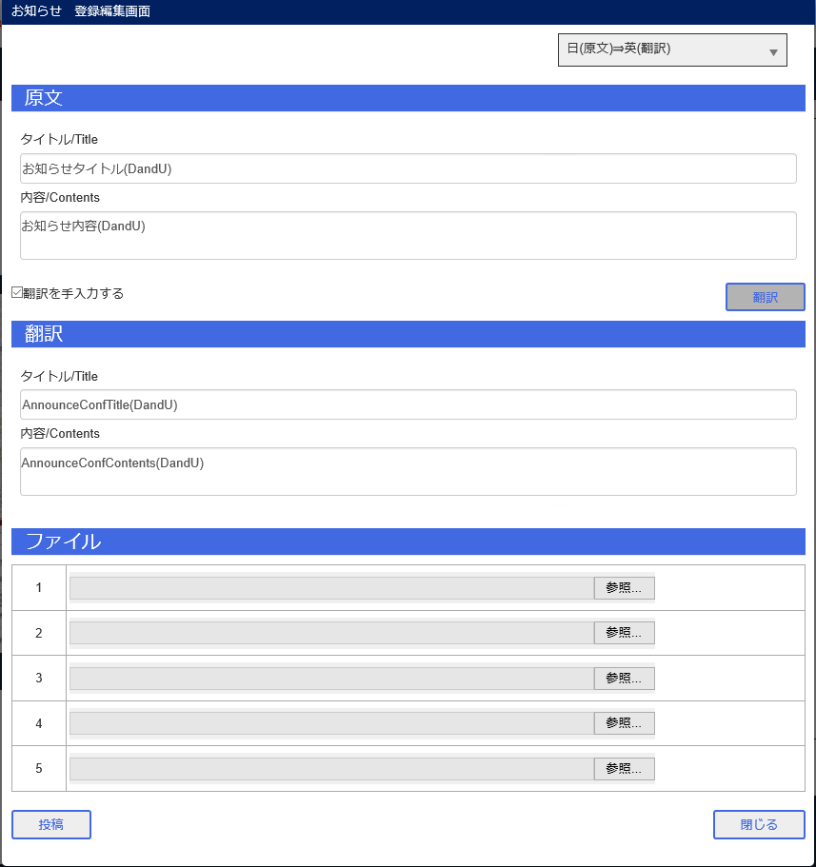

番号1～2
 | ■関空ユーザA 管理画面表示

 | ■関空ユーザB お知らせデータ編集
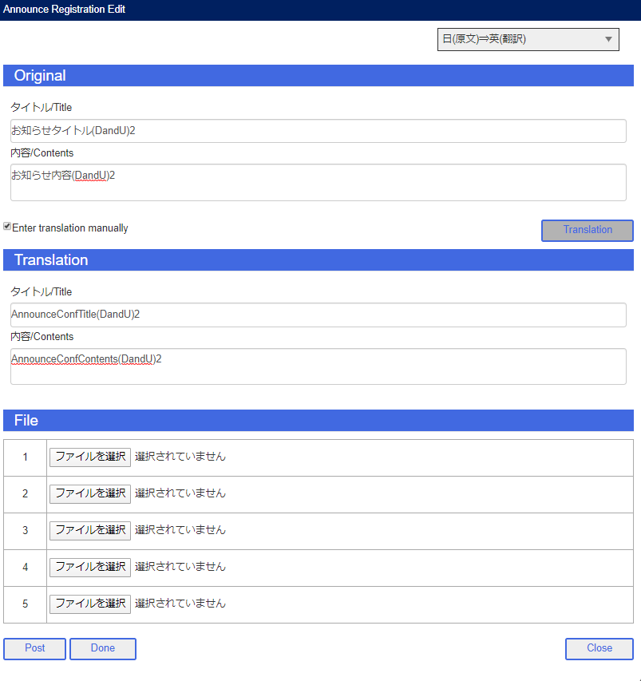

 | ■関空ユーザA お知らせ削除

 | ■関空ユーザB お知らせ編集投稿
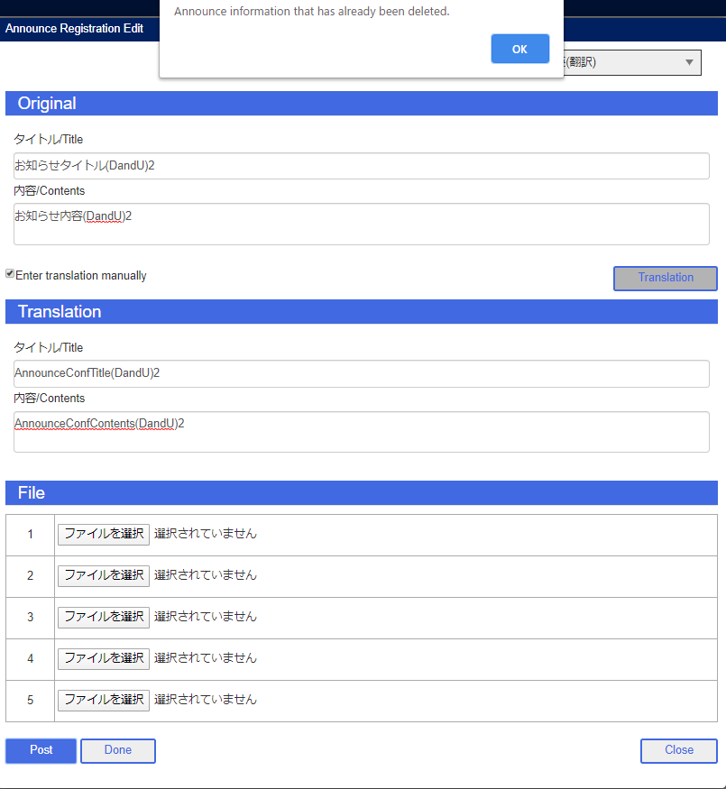

 | ■関空ユーザA お知らせ表示確認

 | ■関空ユーザB お知らせ表示確認

番号3～4 エビデンス
テスト用データ登録(番号3～4)
 | お知らせデータ登録
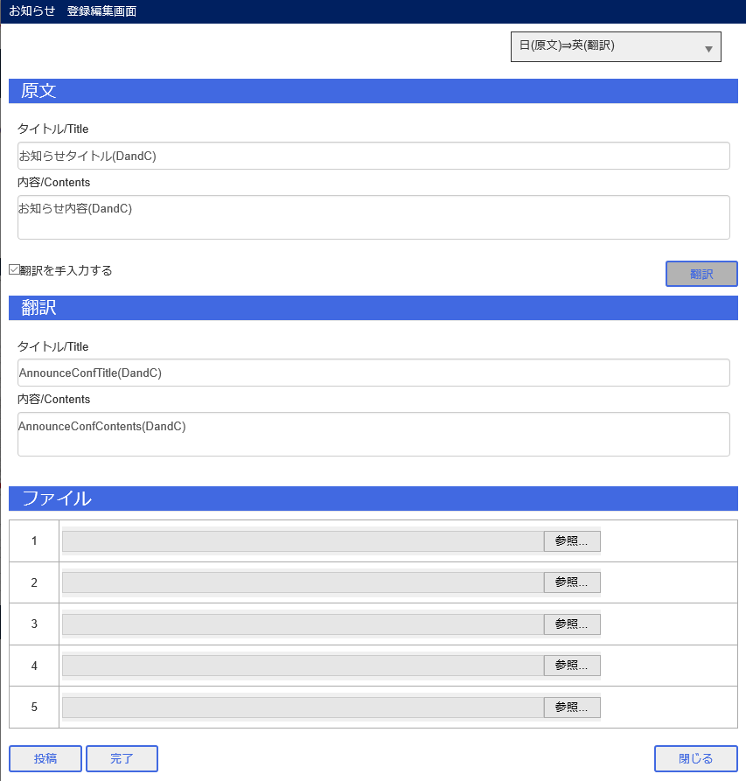

番号3～4
 | ■関空ユーザA 管理画面表示

 | ■関空ユーザB 管理画面表示

 | ■関空ユーザA お知らせ削除

 | ■関空ユーザB お知らせ完了

 | ■関空ユーザA お知らせ表示確認

 | ■関空ユーザB お知らせ表示確認

番号5～6 エビデンス
テスト用データ登録(番号5～6)
 | お知らせデータ登録
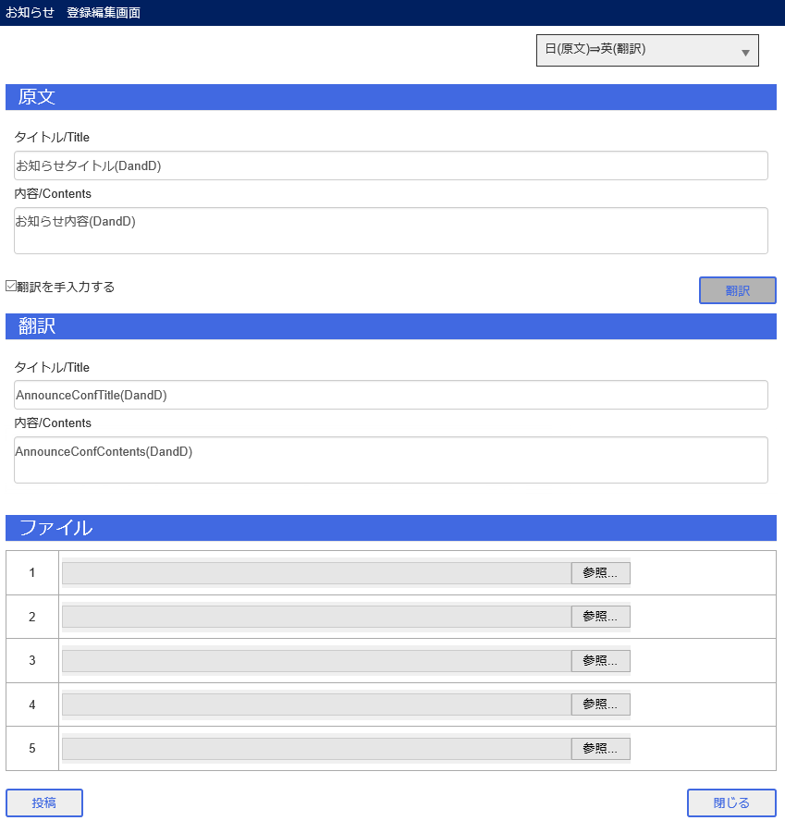

番号5～6
 | ■関空ユーザA 管理画面表示

 | ■関空ユーザB 管理画面表示

 | ■関空ユーザA お知らせ削除

 | ■関空ユーザB お知らせ削除

 | ■関空ユーザA お知らせ表示確認

 | ■関空ユーザB お知らせ表示確認

